Hoja1
piso 1
usos generales |  |  |  |  | Total
Estacionamiento | 2.00 | L/dia*area | 49.69 | m2 | 99.4
 |  |  |  |  | 99.4 | L | 0.10 | m3

ESPECIFICACIONES * Segun el tituo J de la NSR 10, las edificaciones con menos de 18 metros de altura vertical y un area total construida de 6600m2, no necesitan roceadores ni red contra incendios (RCI); nuestra edificación tiene una altura de 16.15 metros y un area total construida de 310.47m2, por ende, se omite el proceso de Red Contra Incendios. | 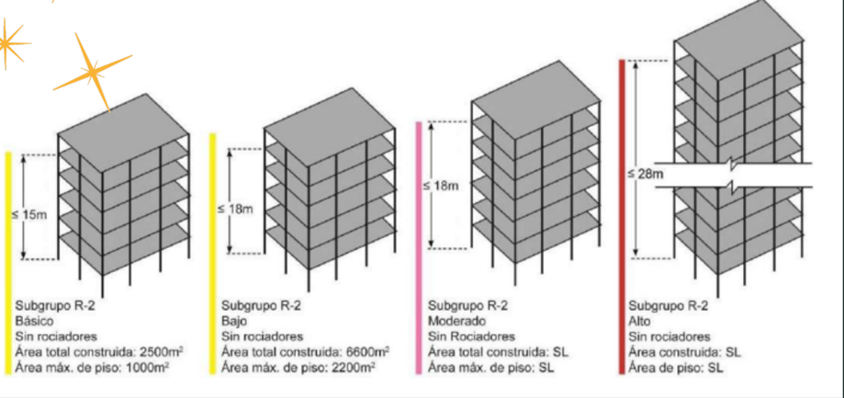

piso 2
usos generales |  |  |  |  | Total
vivienda | 250.00 | L*habitante/dia | 2.00 | habitantes | 500.00
 |  |  |  |  | 500.00 | L | 0.50 | m3

ESPECIFICACIONES: * En este piso, se cuenta con: - 1 apartaestudio de uso unifamiliar, que cuenta con una habitacion, sala comedor, 2 baños, cocina y un estudio; se asume que tienen 2 habitantes.

piso 3
usos generales |  |  |  |  | Total
vivienda | 250.00 | L*habitante/dia | 2.00 | habitantes | 500.00
 |  |  |  |  | 500.00 | L | 0.50 | m3

ESPECIFICACIONES: * * En este piso, se cuenta con: - 1 apartaestudio de uso unifamiliar, que cuenta con una habitacion, sala comedor, 2 baños, cocina y un estudio; se asume que tienen 2 habitantes.

piso 4
usos generales |  |  |  |  | Total
vivienda | 250.00 | L*habitante/dia | 2.00 | habitantes | 500.00
 |  |  |  |  | 500.00 | L | 0.50 | m3

ESPECIFICACIONES: * * En este piso, se cuenta con: - 1 apartaestudio de uso unifamiliar, que cuenta con una habitacion, sala comedor, 2 baños, cocina y un estudio; se asume que tienen 2 habitantes.

piso 5 y altillo
usos generales |  |  |  |  | Total
vivienda | 250.00 | L*habitante/dia | 3.00 | habitantes | 750.00
 |  |  |  |  | 750.00 | L | 0.75 | m3

ESPECIFICACIONES: * En este piso, se cuenta con: - el primer nivel de un apartamento de uso unifamiliar, que cuenta con un estar de tv, sala comedor, 1 baños, cocina y zona de ropas, el altillo que cuenta con dos habitaciones,un estudio, una terraza social y un baño; se asume que tienen 3 habitantes.

Total volumen usos | 2,349.38 | L | 2.34938 | m3
Vt | 1.17469 | b | 1.0838311677 | m2

ESPECIFICACIONES: Para calcular el volumen del tanque, asumimos una profundidad de éste de 2m, ya que se cuenta con espacio disponible para su construcción, asegurando que cumpla con la capacidad requerida para el suministro de agua de la edificación. por eso decidimos tomar 3 tanques con capacidad de 1000L para abastecimiento de la edificacion

